条例判定フロー（2030年目標）
2030年度目標にかかる特定物質排出抑制計画・措置結果報告対象フロー
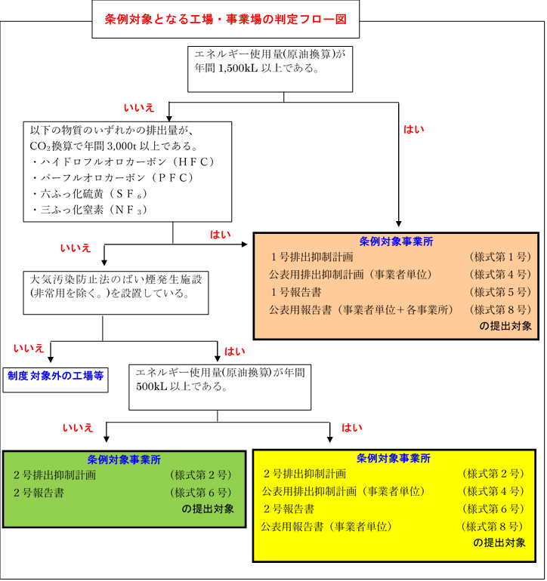

 | 別シートで年間のエネルギー使用量（原油換算）を確認して下さい。
 | また、ハイドロフルオロカーボン等の排出量を確認して下さい。
 | ※ エネルギーは化石燃料および化石燃料由来の熱・電気で対象事業者を算定します。

エネルギー使用量（原油換算用）
エネルギー使用量（化石燃料、化石燃料由来の熱および電気）の原油換算表
 |  |  | 黄色セル | に数値を入力してください。

活動の区分 |  |  | 使用量 | 単位 | 原油換算係数 | 単位 発熱量 | 原油換算量（kL）
小分類 | 名称 | 名称
燃料の使用 | 燃料使用量 | 原油(コンデンセートを除く。) |  | ㍑ | 0.988 | 38.3 | 0
 |  | 原油のうちコンデンセート(NGL) |  | ㍑ | 0.898 | 34.8 | 0
 |  | 揮発油（ガソリン） |  | ㍑ | 0.862 | 33.4 | 0
 |  | ナフサ |  | ㍑ | 0.859 | 33.3 | 0
 |  | ジェット燃料油 |  | ㍑ | 0.937 | 36.3 | 0
産業用蒸気とは、製造業に属する事業の用に供する工場等であって、専ら事務所その他これに類する用途以外の工場等から供給された蒸気をいう。
 |  | 灯油 |  | ㍑ | 0.942 | 36.5 | 0
 |  | 軽油 |  | ㍑ | 0.980 | 38.0 | 0
 |  | Ａ重油 |  | ㍑ | 1.004 | 38.9 | 0
 |  | Ｂ・Ｃ重油 |  | ㍑ | 1.078 | 41.8 | 0
産業用以外の蒸気、温水・冷水とは、産業用蒸気以外の熱で、熱供給事業者（加熱され、若しくは冷却された水又は蒸気を導管により供給する事業を行う者）等から受け入れられた熱をいう。
 |  | 潤滑油（エンジン中で燃焼され全損するもの） |  | ㍑ | 1.037 | 40.2 | 0
 |  | 石油アスファルト |  | kg | 1.032 | 40.0 | 0
 |  | 石油コークス |  | kg | 0.880 | 34.1 | 0
 |  | 液化石油ガス(ＬＰＧ) |  | kg | 1.293 | 50.1 | 0
 |  | 石油系炭化水素ガス |  | m3 | 1.189 | 46.1 | 0
 |  | 液化天然ガス（ＬＮＧ） |  | kg | 1.411 | 54.7 | 0
 |  | その他可燃性天然ガス |  | m3 | 0.991 | 38.4 | 0
 |  | 輸入原料炭 |  | kg | 0.740 | 28.7 | 0
 |  | コークス用原料炭 |  | kg | 0.746 | 28.9 | 0
 |  | 吹込用原料炭 |  | kg | 0.730 | 28.3 | 0
 |  | 輸入一般炭 |  | kg | 0.673 | 26.1 | 0
 |  | 国産一般炭 |  | kg | 0.624 | 24.2 | 0
 |  | 輸入無煙炭 |  | kg | 0.717 | 27.8 | 0
 |  | 石炭コークス |  | kg | 0.748 | 29.0 | 0
 |  | コールタール |  | kg | 0.962 | 37.3 | 0
 |  | コークス炉ガス |  | m3 | 0.475 | 18.4 | 0
 |  | 高炉ガス |  | m3 | 0.083 | 3.23 | 0
 |  | 発電用高炉ガス |  | m3 | 0.089 | 3.45 | 0
 |  | 転炉ガス |  | m3 | 0.194 | 7.53 | 0
 |  | 都市ガス(13A) |  | m3 | 1.032 | 40 | 0
他人から供給された熱の使用 | 熱使用量 | 産業用蒸気 |  | MJ | 0.030 | 1.17 | 0
 |  | 産業用以外の蒸気 |  | MJ | 0.031 | 1.19 | 0
 |  | 温水 |  | MJ | 0.031 | 1.19 | 0
 |  | 冷水 |  | MJ | 0.031 | 1.19 | 0
他人から供給された電気の使用 | 電気事業者 | 買電 |  | kWh | 0.223 | 8.64 | 0
 | 上記以外の買電 | 買電 |  | kWh | 0.223 | 8.64 | 0
 |  |  |  |  |  | 合計 | 0
 |  | 判定結果： | 数値を入力してください

